Лист1
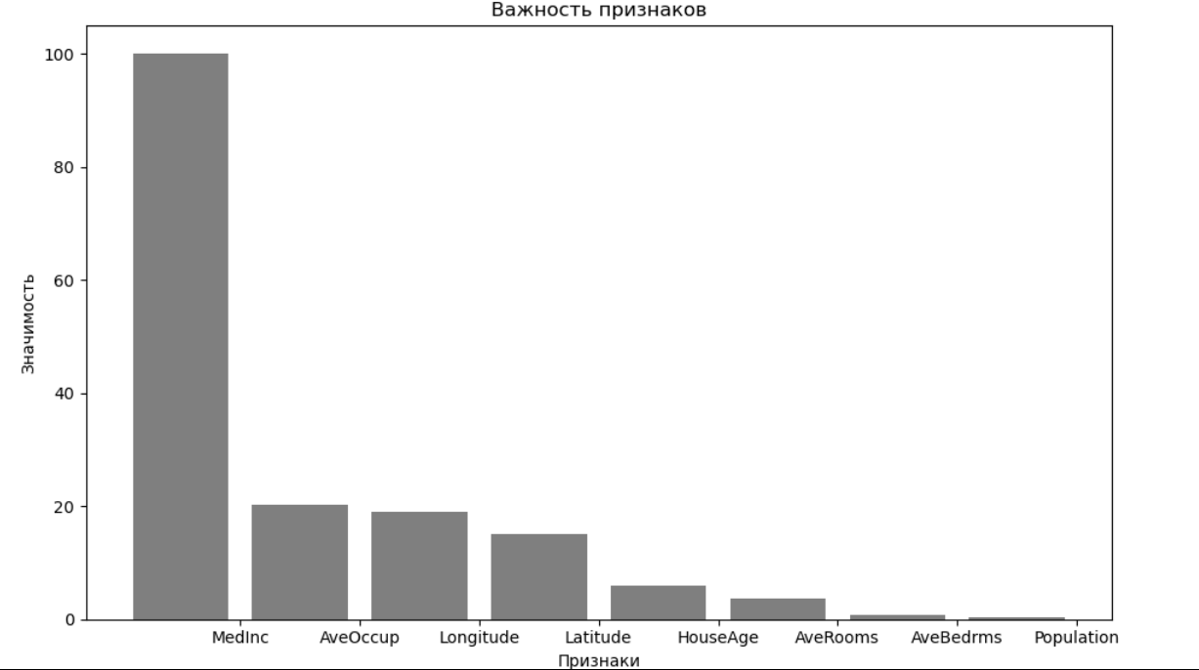
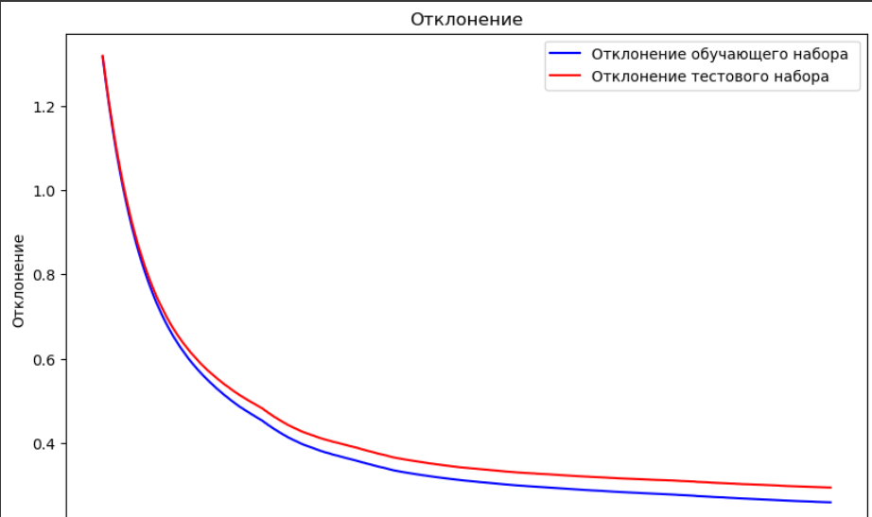
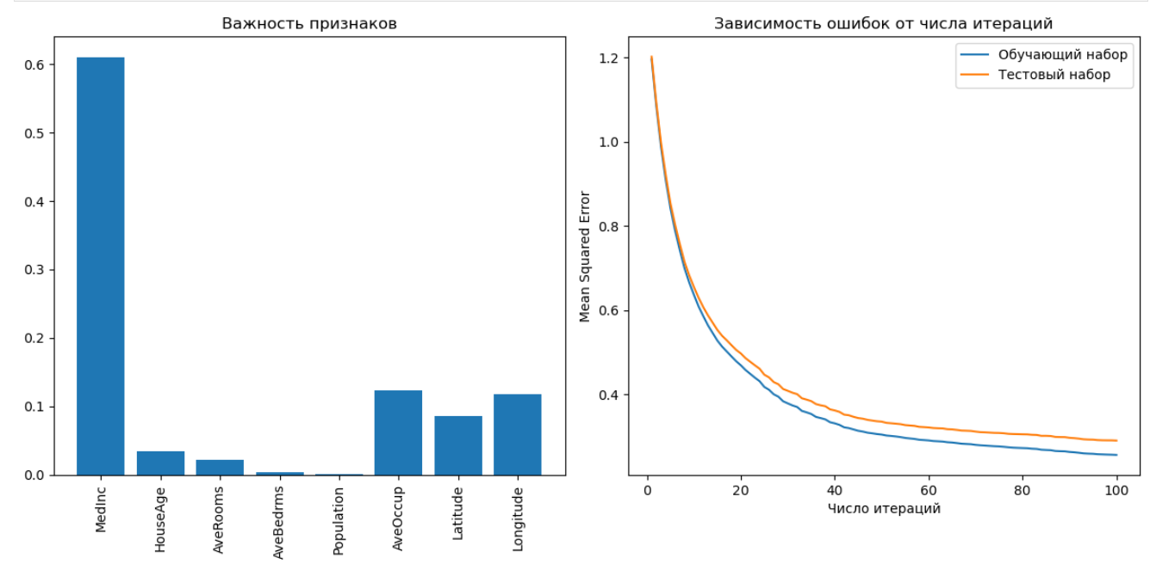
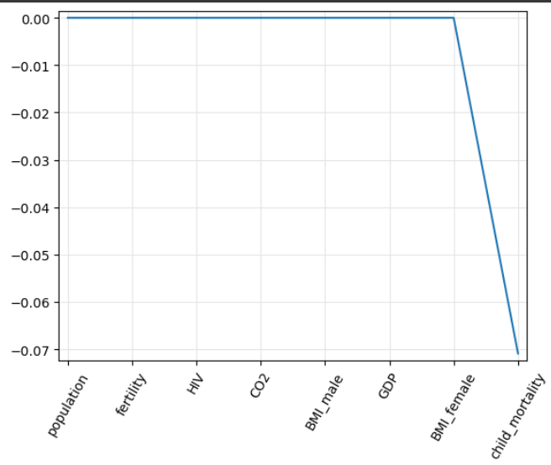
Метрики | Лин_регресия | Лин_регресия (в выбраном признаке) | Гребневая регрессия | Лассо | ElasticNetCV | SGD | GBM
Значение R-квадрат равно | 0.5926 | 0.6113 | 0.5926 | 0.5323 | 0.5721 | -1802.2380 | 0.7797
Средняя абсолютная ошибка | 0.536182 | 0.529347 | 0.536258 | 0.536258 | 0.552513 | 2.670352 | 0.371833
Корневая средняя квадратичная ошибка | 0.736986 | 0.719236 | 0.736983 | 0.789658 | 0.755299 | 49.032063 | 0.541926
Относительная абсолютная ошибка | 0.585882 | 0.581559 | 0.585966 | 0.637761 | 0.603727 | 2.917874 | 0.406299
Относительная средняя квадратичная ошибка | 0.407391 | 0.388706 | 0.407388 | 0.467703 | 0.427888 | 1803.237975 | 0.220278

